工作表1
超正齒輪科技有限公司 EXCELLENT GEAR TECHNOLOGY CO.,LTD 製造製程說明書

製程名稱 |  | Kx500 上下工件 |  |  |  |  | 核准 | 陳俊宏 | 制定日期 | 2024-01-22
使用設備 |  | Kx500齒研機 |  |  |  |  | 審查 | 林國棟 | 修改日期
預計工時 |  |  | 頁數 | 1 | 版本 | 1 | 初審 | 楊仕銓 | 製表 | 楊仕銓
項次 | 參考圖示 |  |  |  |  |  | 操作步驟 |  |  | 說明

1 | 上工件 |  |  |  |  |  | 1.以氣槍噴除工件與治具上所附著之異物。 |  |  | 防止工件受傷，確
 | 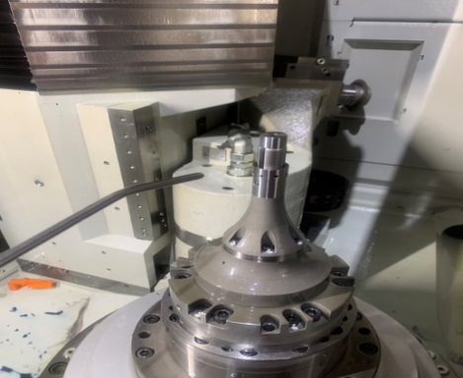 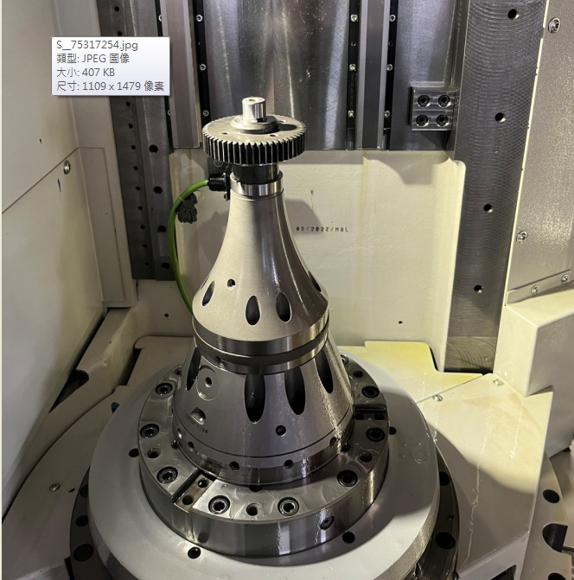 |  |  |  |  |  |  |  |  | 保產品精度。

 |  |  |  |  |  |  | 2.將工件放置於膨脹襯套上。 |  |  | 確認工件、冶具、
 |  |  |  |  |  |  |  |  |  | 砂輪是否干涉。

2 | 加工 |  |  |  |  |  | 1.點選選擇加工後按壓啟動鈕，既可進行加工
 | 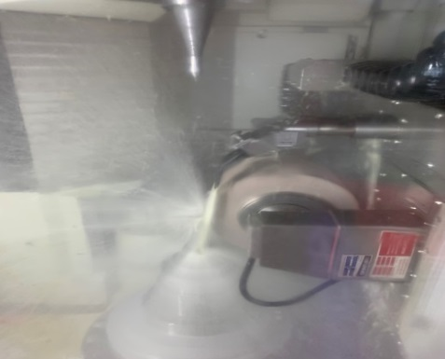 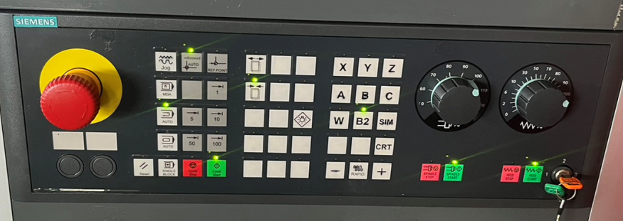
 |  |  |  |  |  |  | 2.確認加工路徑是否干涉。 |  |  | 避免機台撞機。

 |  |  |  |  |  |  | 3.切削液須沖注於工件與砂輪間。 |  |  | 防止工件發燙，減
 |  |  |  |  |  |  |  |  |  | 少砂輪壽命。

3 | 下工件 |  |  |  |  |  | 1.取出工件，確認工件合格後放置防鏽油 |  |  | 防止工件生鏽。
 | 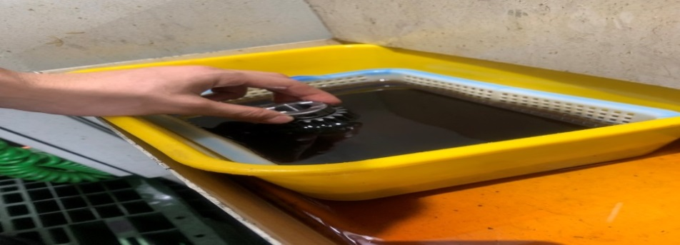 |  |  |  |  |  | 槽中。

 |  |  |  |  |  |  |  |  |  | 3-TD-02-02

